契約・覚書調印者情報
本表は、契約締結機関ごとに作成してください。
契約・覚書調印者情報

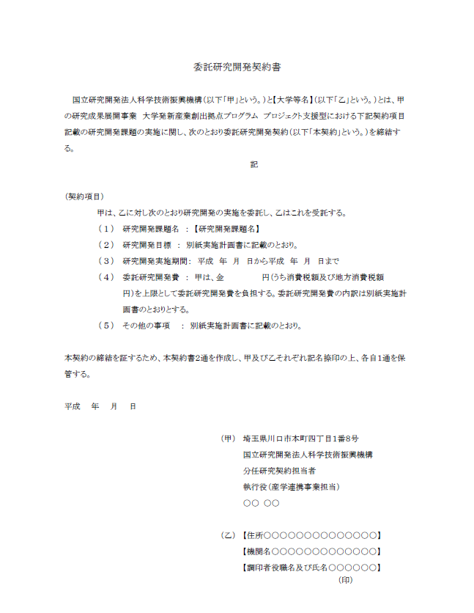
課 題 番 号 | ： | XXXXX（←ご記入下さい）
機 関 名 | ： | ご記入下さい
変 更 日 | ： | 平成●●年●●月●●日（←ご記入下さい）
記 入 日 | ： | 平成●●年●●月●●日（←ご記入下さい）

項 目 |  |  | 記入欄
契約・覚書文中での組織の表示名
契約・覚書調印者欄の表記 （住所・組織名・役職・氏名） 契約書の記載と同じ改行で記入してください。
例）東京都千代田区●●〇△ 株式会社 JST 代表取締役社長 産連 太郎
土日祝日を契約締結日とすることに不都合があれば 選択してください。 |  |  | 通常の契約日で問題ありません。
事務担当者１ （メイン窓口担当） ＳＴＡＲＴ事務の実務を担当される方をご記載ください。原則、各種連絡はメイン担当者にお送りします。 |  | 部署名
 |  | 役職
 |  | ご担当者氏名
 |  | ご担当者氏名(フリガナ)
 |  | メールアドレス
 |  | 電話番号（半角）
 |  | 郵便番号（半角）
 |  | 住所
事務担当者２ メイン担当者の他にccでのご連絡を希望される場合はご連絡先をご記載ください。 |  | 部署名
 |  | 役職
 |  | ご担当者氏名
 |  | メールアドレス
 |  | 電話番号（半角）
契約・覚書送付先 事務担当者と同一連絡先の場合は部署名欄に「事務担当者１（２）に同じ」と記載してください。 |  | 部署名
 |  | 役職
 |  | ご担当者氏名
 |  | メールアドレス
 |  | 電話番号（半角）
 |  | 郵便番号（半角）
 |  | 住所

